Info
Homepage | www.sixsigmablackbelt.de

Weitere kostenlose Werkzeuge finden Sie in der Toolbox.xlsx |  | https://www.sixsigmablackbelt.de/toolbox/
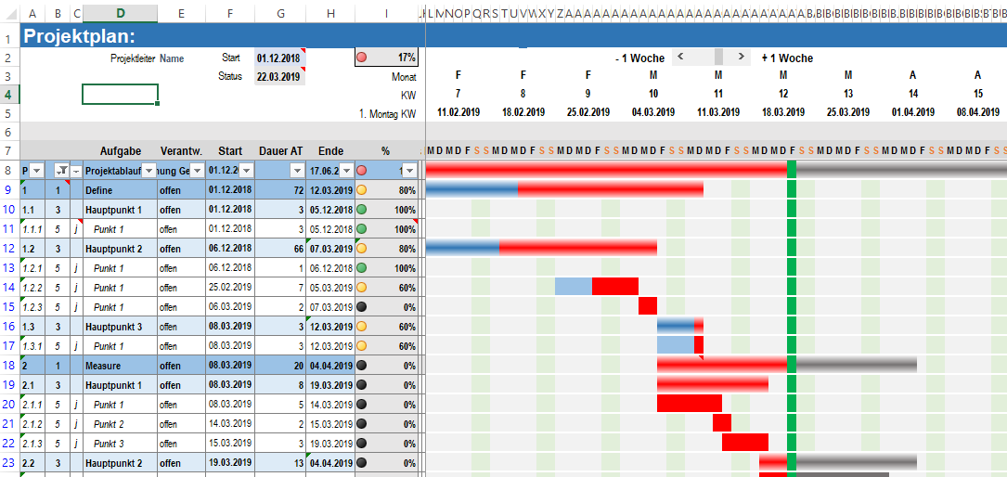

Spaltenbreite 10px (0,83)

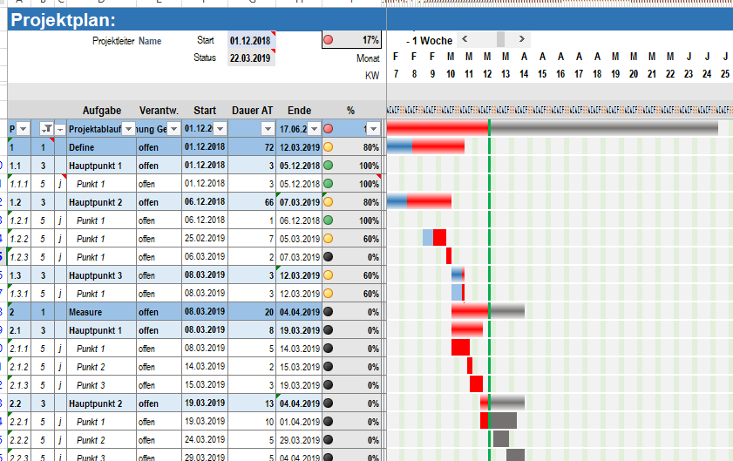

Spaltenbreite 0,25

Spaltenbreite 0,25 gefiltert auf Ebene 1

